상품제안서
모스니에 친환경 유니크볼펜 4p세트 | 상품코드: S39786

 |  |  |  |  |  |  | 02-713-8555 | www.synergygift.co.kr
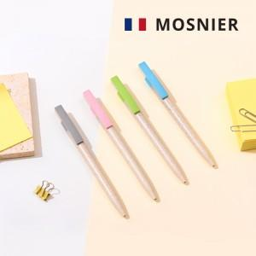

【상세/제작정보】 | <p><span style="font-size: 14pt;">※ 인쇄비용은 볼펜 4p인쇄 기준 단가입니다.</span></p><p><span style="font-size: 14pt;">※ 레이저인쇄는 케이스에 진행 가능합니다.</span></p><p><span style="font-size: 14pt;">※ 케이스 풀칼라인쇄는 별도문의</span>&nbsp;</p>

【인쇄/포장옵션】 | 레이저, 풀칼라 / 포장지포장

【공급단가】 | 수량 | 100~ | 300~ | 500~ | 1,000~ | 3,000~
*VAT별도 | 단가 | 5,650원 | 5,560원 | 5,430원 | 5,220원 | 5,000원

【상품 URL】 | https://www.synergygift.co.kr:443/src/goods_detail.php?gdno=39786

